卡方检验
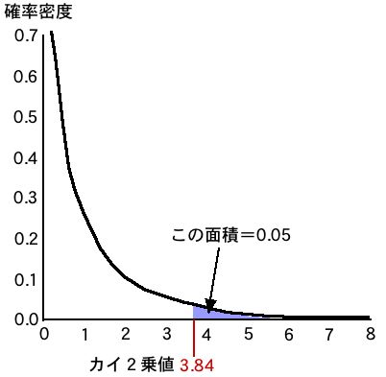
商店 | 土豆 | 鸡 | 和
令人兴奋的 | 435 | 165 | 600
莫格莫格 | 265 | 135 | 400

商店 | 土豆 | 鸡 | 和
令人兴奋的 | 420 | 180 | 600
莫格莫格 | 280 | 120 | 400
 | 700 | 300 | 1000 |  |  |  |  |  |  | ↓ 自由度/概率→ | 0.05 | 0.01
 |  |  |  |  |  |  |  |  |  | 1 | 3.84 | 6.63
 |  |  |  |  |  |  |  |  |  | 2 | 5.99 | 9.21
 |  |  |  |  |  |  |  |  |  | 3 | 7.81 | 11.34
 |  |  |  |  |  |  |  |  |  | 4 | 9.49 | 13.28
 |  |  |  |  |  |  |  |  |  | 5 | 11.07 | 15.09

商店 | 土豆 | 鸡 | 和
令人兴奋的 | 420 | 180 | 600
莫格莫格 | 280 | 120 | 400
 | 700 | 300 | 1000

 | 0.53571428571 | 1.25
 | 0.80357142857 | 1.875

4.46

商店 | 土豆 | 鸡 | 汉堡 | 和
令人兴奋的 | 435 | 165 | 650 | 1250
莫格莫格 | 265 | 135 | 350 | 750
和 | 700 | 300 | 1000 | 2000

商店 | 土豆 | 鸡 | 汉堡 | 和
令人兴奋的 | 437.5 | 187.5 | 625 | 1250 |  |  | ↓ 自由度/概率→ | 0.05 | 0.01
莫格莫格 | 262.5 | 112.5 | 375 | 750 |  |  | 1 | 3.84 | 6.63
和 | 700 | 300 | 1000 | 2000 |  |  | 2 | 5.99 | 9.21
 |  |  |  |  |  |  | 3 | 7.81 | 11.34
 |  |  |  |  |  |  | 4 | 9.49 | 13.28
商店 | 土豆 | 鸡 | 汉堡 | 和 |  |  | 5 | 11.07 | 15.09
令人兴奋的 | 0.014 | 2.700 | 1.000 |  |  |  | ... 待续... | ... | ...
莫格莫格 | 0.024 | 4.500 | 1.667
和 |  |  |  | 9.905

 |  |  |  |  |  | （1）说出本检验中的原假设。
 | 樱宫 | 桃宫 | 和 |  |  | （2）描述本检验中的备择假设。
我喜欢日语 | 24 | 18 | 42 |  |  | （3）当零假设成立时，找到预期频率。
我喜欢数学 | 8 | 18 | 26 |  |  | （4）求卡方值（四舍五入到小数点后第三位）。
和 | 32 | 36 | 68 |  |  | （5）当显著性水平为1%时，写下从这个卡方值可以说什么。
 |  |  |  |  |  | （6）用通俗易懂的语言解释上述测试的结果。

 | 樱宫 | 桃宫 | 和
我喜欢日语 | 19.76 | 22.24 | 42
我喜欢数学 | 12.24 | 13.76 | 26 |  |  |  | ↓ 自由度/概率→ | 0.05 | 0.01
和 | 32 | 36 | 68 |  |  |  | 1 | 3.84 | 6.63
 |  |  |  |  |  |  | 2 | 5.99 | 9.21
 |  |  |  |  |  |  | 3 | 7.81 | 11.34
 | 樱宫 | 桃宫 | 和 |  |  |  | 4 | 9.49 | 13.28
我喜欢日语 | 0.91 | 0.81 |  |  |  |  | 5 | 11.07 | 15.09
我喜欢数学 | 1.47 | 1.30 |  |  |  |  | ... 待续... | ... | ...
和 |  |  | 4.48

吃了令人兴奋的汉堡的高中女生 | 得分 | 吃莫格莫格汉堡的高中女生 | 得分
1 | 70 | 1 | 85 | 47.266 |  | 9.766
2 | 75 | 2 | 80 | 3.516 |  | 3.516
3 | 70 | 3 | 95 | 47.266 |  | 172.266
4 | 85 | 4 | 70 | 66.016 |  | 141.016
5 | 90 | 5 | 80 | 172.266 |  | 3.516
6 | 70 | 6 | 75 | 47.266 |  | 47.266
7 | 80 | 7 | 80 | 9.766 |  | 3.516
8 | 75 | 8 | 90 | 3.516 |  | 66.016
均值 | 76.88 | 均值 | 81.88
方差 | 49.61 | 方差 | 55.86
无偏方差 | 56.70 | 无偏方差 | 63.84
样本标准误差 | 2.66 | 样本标准误差 | 2.82
偏差平方和 | 396.875 | 偏差平方和 | 446.875
估计总体方差 | 60.27
差值的样本标准误差 | 3.88
置信区间下限 | -13.33 |  |  |  |  | https://max.book118.com/html/2020/0826/7001162006002163.shtm
置信区间上限 | 3.33
T值 | -1.29

检验A班和B班的成绩是否有显著性差异
A | 得分 | B | 得分
1 | 80 | 1 | 75 | 19.14 |  | 1.56
2 | 75 | 2 | 65 | 87.89 |  | 126.56
3 | 80 | 3 | 80 | 19.14 |  | 14.06
4 | 95 | 4 | 85 | 112.89 |  | 76.56
5 | 90 | 5 | 75 | 31.64 |  | 1.56
6 | 80 | 6 | 80 | 19.14 |  | 14.06
7 | 85 | 7 | 80 | 0.39 |  | 14.06
8 | 90 | 8 | 70 | 31.64 |  | 39.06
均值 | 84.38 | 均值 | 76.25 |  | 原假设：A班B班成绩没有差异
方差 | 40.23 | 方差 | 35.94 |  | 备择假设：A班B班成绩有差异
无偏方差 | 45.98 | 无偏方差 | 41.07 |  | 确定检验水平：95%
样本标准误差 | 2.40 | 样本标准误差 | 2.27 |  | 计算T值
偏差平方和 | 321.88 | 偏差平方和 | 287.50 |  | 计算自由度
估计总体方差 | 43.53 |  |  |  | 根据自由度查表
差值的样本标准误差 | 3.30 |  |  |  | 根据T值和查表结果判断
置信区间上限 | 15.20 |  |  |  | 得出结论
置信区间下限 | 1.05
T值 | 2.46

 | 樱 |  | 桃
1 | 7 | 1 | 9
2 | 8 | 2 | 9
3 | 10 | 3 | 6
4 | 5 | 4 | 10
5 | 8 | 5 | 9
6 | 7 | 6 | 8
7 | 9 | 7 | 10
8 | 5 | 8 | 7
9 | 6 | 9 | 9
10 | 9 | 10 | 10
11 | 10 | 11 | 6
12 | 6 | 12 | 8
13 | 7 | 13 | 9
14 | 8 | 14 | 9
15 | 7 | 15 | 10
16 | 9 | 16 | 7
17 | 10 | 17 | 8
18 | 6 | 18 | 8
 |  | 19 | 10
 |  | 20 | 9

T分布表
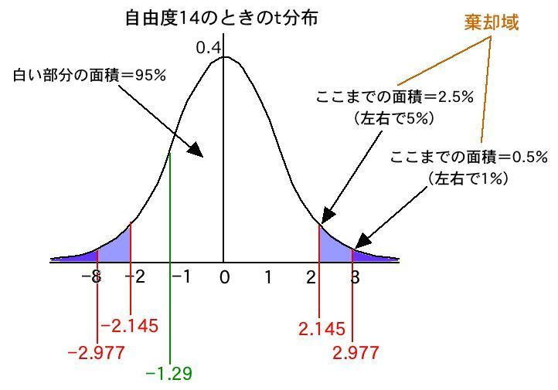
自由度 | 显著性水平 5% | 显著性水平 1%
1 | 12.706 | 63.657
2 | 4.303 | 9.925
3 | 3.182 | 5.841
4 | 2.776 | 4.604
5 | 2.571 | 4.032
6 | 2.447 | 3.707
7 | 2.365 | 3.499
8 | 2.306 | 3.355
9 | 2.262 | 3.25
10 | 2.226 | 3.169
11 | 2.201 | 3.106
12 | 2.179 | 3.055
13 | 2.16 | 3.021
14 | 2.145 | 2.977
15 | 2.131 | 2.947
16 | 2.12 | 2.921
17 | 2.11 | 2.898
18 | 2.101 | 2.878
19 | 2.093 | 2.861
20 | 2.086 | 2.845
21 | 2.08 | 2.831
22 | 2.074 | 2.819
23 | 2.069 | 2.807
24 | 2.064 | 2.797
25 | 2.06 | 2.787
26 | 2.056 | 2.779
27 | 2.052 | 2.771
28 | 2.048 | 2.763
29 | 2.045 | 2.756
30 | 2.042 | 2.75
40 | 2.021 | 2.704
60 | 2 | 2.66
120 | 1.98 | 2.617
∞ | 1.96 | 2.576

